COTIZ 1
 |  |  | OCTUBRE 2026 - 451

Fecha: |  | 2026-10-15 |  |  | Válidez de la Oferta: |  | 07 DÍAS
Cliente: |  | PROSEGUR SA |  |  | Plazo de Entrega: |  | 48 HRS POST OC
Atención: |  | SR. JOHANN CASTAÑEDA |  |  | Asesor Comercial: |  | Frank Melek Rodriguez Mirano
Dirección: |  | AYACUCHO |  |  | Moneda: |  | DÓLARES AMERICANOS
Tipo de Pago: |  | FACTURA |  |  | Impuestos: |  | NO INCLUIDOS - IGV 18%
Plazo de Pago: |  | 30 días

ITEM | MEDIDA | MARCA | MODELO | APLICACIÓN | ORIGEN | CANTIDAD | PRECIO UNIT. | PRECIO TOTAL
 |  |  |  |  |  |  | USD$ | USD$
1 | 215/75R17.5 18PR UB 1830 | FENIXWAY | VALOR 99 | MIXT AT | CHIN PREM | 1 | $123.17 | $123.17
 |  |  |  |  |  |  |  |  | 477

 |  |  |  |  |  |  |  |  |  | 188

 |  |  |  |  |  |  | SUB TOTAL USD$ | $123.17
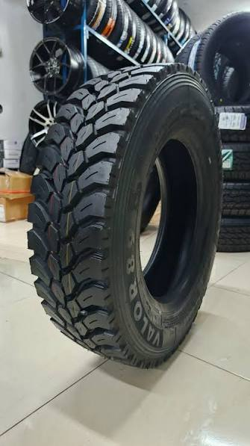
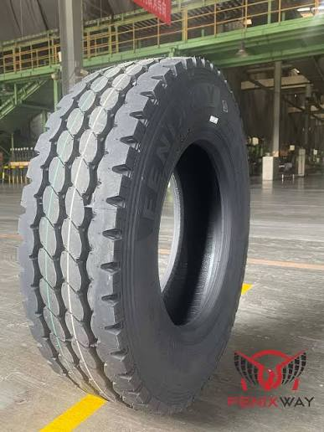
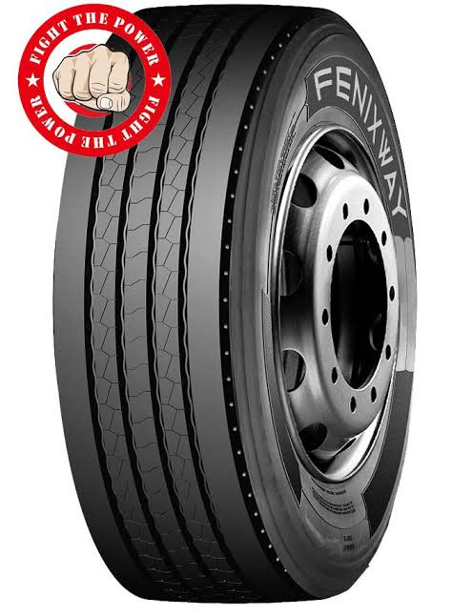

FENIXWAY VALOR 89 |  |  | FENIXWAY VALOR 99 |  |  | FENIXWAY FLAMA 77

FRANK MELEK RODRIGUEZ MIRANO
360 by Professional Tyres
KAM
Calle Lopez de Ayala 1098 Of 301 - San Borja
RUC: 20565716396
Celular: 955 344 340
frank.rodriguez@360tyres.pe

COT 2
 |  |  |  |  | JULIO 2024 - 017

Fecha: |  | 2026-10-15 |  |  | Válidez de la Oferta: |  | 01 día
Cliente: |  | MULTICOSAILOR S.A.C. |  |  | Plazo de Entrega: |  | Inmediato
Atención: |  | Sr. Emerson Bravo |  |  | Asesor Comercial: |  | Frank Melek Rodriguez Mirano
Dirección: |  | Lima |  |  | Moneda: |  | Dolares Americanos
Tipo de Pago: |  | Letras BCP |  |  | Impuestos: |  | NO INCLUIDOS - IGV 18%
Plazo de Pago: |  | 60 días

ITEM | MEDIDA | MARCA | MODELO | APLICACIÓN | ORIGEN | CANTIDAD | PRECIO UNIT. | PRECIO TOTAL
 |  |  |  |  |  |  | US $ | US $
1 | 9.5R17.5 16PR | DOUBLE COIN | RLB850 | POST ON/OFF | CHIN | 4 | $152.00 | $608.00
 |  |  |  |  |  |  |  |  | 477

 |  |  |  |  |  |  | NO INCLUYE - IGV 18%

DOUBLE COIN RLB850
FRANK MELEK RODRIGUEZ MIRANO
360 by Professional Tyres
Av. San Luis 875 Urb. El Trébol - San Luis
RUC: 20565716396
Celular: 955 344 340
frank.rodriguez@360tyres.pe

